상품제안서
집모양 메모잇 | 상품코드: S46933

 |  |  |  |  |  |  | 02-713-8555 | www.synergygift.co.kr
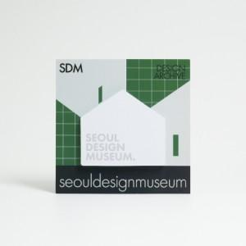

【상세/제작정보】

【인쇄/포장옵션】 | 간지-칼라인쇄/내지-먹1도 / OPP(비닐)

【공급단가】 | 수량 | 1,000~ | 2,000~ | 3,000~ | 10,000~ | 30,000~
*VAT별도 | 20매 | 645원 | 540원 | 468원 | 390원 | 330원
 | 30매 | 740원 | 640원 | 580원 | 470원 | 420원
 | 50매 | 940원 | 835원 | 740원 | 620원 | 530원

【상품 URL】 | https://www.synergygift.co.kr:443/src/goods_detail.php?gdno=46933

